2410087001
按颜色分： | 配比包装100%走货，新西兰单100%走货，澳大利亚单散货包装每码最多溢2%（有小数时，不可四舍五入）
款号 style | 颜色色号 color | PO 号 | 订单形式 | 4 | 6 | 8 | 10 | 12 | 14 | 16 | 18 | total 合计 | 包装方式 | 备注 | 包数
2410087001 | COOL SAND 浅黄色 | SDAU-P0013665 | AUSTRALIA 澳大利亚单 | 0 | 160 | 320 | 320 | 160 | 160 | 160 | 0 | 1280 | 配比包装 | 配比1:2:2:1:1：1/8件 | 160
2410087001 | COOL SAND 浅黄色 | SDAU-P0013665 | AUSTRALIA 澳大利亚单 | 0 | 70 | 35 | 70 | 70 | 0 | 0 | 0 | 245 | 配比包装 | 配比2:1：2:2/7件 | 35
2410087001 | COOL SAND 浅黄色 | SDAU-P0013665 | AUSTRALIA 澳大利亚单 | 0 | 0 | 25 | 50 | 50 | 25 | 0 | 0 | 150 | 配比包装 | 配比1:2:2:1/6件 | 25
2410087001 | COOL SAND 浅黄色 | SDAU-P0013665 | AUSTRALIA 澳大利亚单 | 15 |  |  |  |  |  |  |  | 15 | 散装走货 | 可溢2%
2410087001 | COOL SAND 浅黄色 | SDAU-P0013665 | AUSTRALIA 澳大利亚单 |  | 15 |  |  |  |  |  |  | 15 | 散装走货 | 可溢2%
2410087001 | COOL SAND 浅黄色 | SDAU-P0013665 | AUSTRALIA 澳大利亚单 |  |  | 50 |  |  |  |  |  | 50 | 散装走货 | 可溢2%
2410087001 | COOL SAND 浅黄色 | SDAU-P0013665 | AUSTRALIA 澳大利亚单 |  |  |  | 45 |  |  |  |  | 45 | 散装走货 | 可溢2%
2410087001 | COOL SAND 浅黄色 | SDAU-P0013665 | AUSTRALIA 澳大利亚单 |  |  |  |  | 35 |  |  |  | 35 | 散装走货 | 可溢2%
2410087001 | COOL SAND 浅黄色 | SDAU-P0013665 | AUSTRALIA 澳大利亚单 |  |  |  |  |  | 30 |  |  | 30 | 散装走货 | 可溢2%
2410087001 | COOL SAND 浅黄色 | SDAU-P0013665 | AUSTRALIA 澳大利亚单 |  |  |  |  |  |  | 30 |  | 30 | 散装走货 | 可溢2%
2410087001 | COOL SAND 浅黄色 | SDAU-P0013665 | AUSTRALIA 澳大利亚单 |  |  |  |  |  |  |  | 20 | 20 | 散装走货 | 可溢2%
2410087001 | Russet 砖红色 | SDAU-P0013665 | AUSTRALIA 澳大利亚单 | 0 | 80 | 160 | 160 | 80 | 80 | 80 | 0 | 640 | 配比包装 | 配比1:2:2:1:1：1/8件 | 80
2410087001 | Russet 砖红色 | SDAU-P0013665 | AUSTRALIA 澳大利亚单 | 0 | 63 | 63 | 126 | 126 | 63 | 0 | 0 | 441 | 配比包装 | 配比1：:1:2：2：1/ 7件 | 63
2410087001 | Russet 砖红色 | SDAU-P0013665 | AUSTRALIA 澳大利亚单 | 15 |  |  |  |  |  |  |  | 15 | 散装走货 | 可溢2%
2410087001 | Russet 砖红色 | SDAU-P0013665 | AUSTRALIA 澳大利亚单 |  | 15 |  |  |  |  |  |  | 15 | 散装走货 | 可溢2%
2410087001 | Russet 砖红色 | SDAU-P0013665 | AUSTRALIA 澳大利亚单 |  |  | 35 |  |  |  |  |  | 35 | 散装走货 | 可溢2%
2410087001 | Russet 砖红色 | SDAU-P0013665 | AUSTRALIA 澳大利亚单 |  |  |  | 35 |  |  |  |  | 35 | 散装走货 | 可溢2%
2410087001 | Russet 砖红色 | SDAU-P0013665 | AUSTRALIA 澳大利亚单 |  |  |  |  | 40 |  |  |  | 40 | 散装走货 | 可溢2%
2410087001 | Russet 砖红色 | SDAU-P0013665 | AUSTRALIA 澳大利亚单 |  |  |  |  |  | 35 |  |  | 35 | 散装走货 | 可溢2%
2410087001 | Russet 砖红色 | SDAU-P0013665 | AUSTRALIA 澳大利亚单 |  |  |  |  |  |  | 30 |  | 30 | 散装走货 | 可溢2%
2410087001 | Russet 砖红色 | SDAU-P0013665 | AUSTRALIA 澳大利亚单 |  |  |  |  |  |  |  | 20 | 20 | 散装走货 | 可溢2%

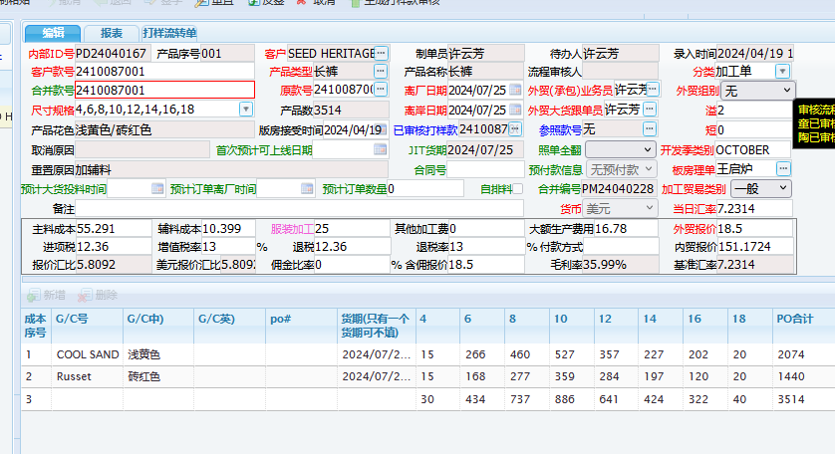
2410087001 | COOL SAND 浅黄色 | SDNZ-P0013665 | NEW ZEALAND 新西兰单 | 0 | 12 | 12 | 24 | 24 | 12 | 12 | 0 | 96 | 配比包装 | 配比1：1:2:2:1:1/8件 | 12
2410087001 | COOL SAND 浅黄色 | SDNZ-P0013665 | NEW ZEALAND 新西兰单 | 0 | 9 | 18 | 18 | 18 | 0 | 0 | 0 | 63 | 配比包装 | 配比1：2:2：2/ 7件 | 9
2410087001 | Russet 砖红色 | SDNZ-P0013665 | NEW ZEALAND 新西兰单 | 0 | 10 | 10 | 20 | 20 | 10 | 10 | 0 | 80 | 配比包装 | 配比1：1:2:2:1:1/8件 | 10
2410087001 | Russet 砖红色 | SDNZ-P0013665 | NEW ZEALAND 新西兰单 | 0 | 0 | 9 | 18 | 18 | 9 | 0 | 0 | 54 | 配比包装 | 配比1：2:2：1/ 6件 | 9

颜色总计 | COOL SAND 浅黄色 | SDAU-P0013665 | AUSTRALIA 澳大利亚单 | 15 | 245 | 430 | 485 | 315 | 215 | 190 | 20 | 1915 |  | 配比包100%走货，独码最多溢2%
 | COOL SAND 浅黄色 | SDNZ-P0013665 | NEW ZEALAND 新西兰单 | 0 | 21 | 30 | 42 | 42 | 12 | 12 | 0 | 159 |  | 新西兰单100%走货
 | Russet 砖红色 | SDAU-P0013665 | AUSTRALIA 澳大利亚单 | 15 | 158 | 258 | 321 | 246 | 178 | 110 | 20 | 1306 |  | 配比包100%走货，独码最多溢2%
 | Russet 砖红色 | SDNZ-P0013665 | NEW ZEALAND 新西兰单 | 0 | 10 | 19 | 38 | 38 | 19 | 10 | 0 | 134 |  | 新西兰单100%走货
 |  |  | 总计： | 30 | 434 | 737 | 886 | 641 | 424 | 322 | 40 | 3514

 | 离厂日期：2024-7-25

2410082013更新
按颜色分： | 配比包装100%走货，新西兰单100%走货，澳大利亚单散货包装每码最多溢2%（有小数时，不可四舍五入）
款号 style | 颜色色号 color | PO 号 | 订单形式 | 4 | 6 | 8 | 10 | 12 | 14 | 16 | 18 | total 合计 | 包装方式 | 备注 | 包数
2410082013 | COOL SAND 浅黄色 | SDAU-P0013771 | AUSTRALIA 澳大利亚单 | 0 | 160 | 320 | 320 | 160 | 160 | 160 | 0 | 1280 | 配比包装 | 配比1:2:2:1:1：1/8件 | 160
2410082013 | COOL SAND 浅黄色 | SDAU-P0013771 | AUSTRALIA 澳大利亚单 | 0 | 51 | 51 | 51 | 102 | 102 | 0 | 0 | 357 | 配比包装 | 配比1:1:1：2:2/7件 | 51
2410082013 | COOL SAND 浅黄色 | SDAU-P0013771 | AUSTRALIA 澳大利亚单 | 15 |  |  |  |  |  |  |  | 15 | 散装走货 | 可溢2%
2410082013 | COOL SAND 浅黄色 | SDAU-P0013771 | AUSTRALIA 澳大利亚单 |  | 15 |  |  |  |  |  |  | 15 | 散装走货 | 可溢2%
2410082013 | COOL SAND 浅黄色 | SDAU-P0013771 | AUSTRALIA 澳大利亚单 |  |  | 25 |  |  |  |  |  | 25 | 散装走货 | 可溢2%
2410082013 | COOL SAND 浅黄色 | SDAU-P0013771 | AUSTRALIA 澳大利亚单 |  |  |  | 30 |  |  |  |  | 30 | 散装走货 | 可溢2%
2410082013 | COOL SAND 浅黄色 | SDAU-P0013771 | AUSTRALIA 澳大利亚单 |  |  |  |  | 30 |  |  |  | 30 | 散装走货 | 可溢2%
2410082013 | COOL SAND 浅黄色 | SDAU-P0013771 | AUSTRALIA 澳大利亚单 |  |  |  |  |  | 30 |  |  | 30 | 散装走货 | 可溢2%
2410082013 | COOL SAND 浅黄色 | SDAU-P0013771 | AUSTRALIA 澳大利亚单 |  |  |  |  |  |  | 30 |  | 30 | 散装走货 | 可溢2%
2410082013 | COOL SAND 浅黄色 | SDAU-P0013771 | AUSTRALIA 澳大利亚单 |  |  |  |  |  |  |  | 25 | 25 | 散装走货 | 可溢2%
2410082013 | Russet 砖红色 | SDAU-P0015205 | AUSTRALIA 澳大利亚单 | 0 | 82 | 164 | 164 | 82 | 82 | 82 | 0 | 656 | 配比包装 | 配比1:2:2:1:1：1/8件 | 82
2410082013 | Russet 砖红色 | SDAU-P0015205 | AUSTRALIA 澳大利亚单 | 0 | 0 | 100 | 100 | 100 | 50 | 0 | 0 | 350 | 配比包装 | 配比2:2：2：1/ 7件 | 50
2410082013 | Russet 砖红色 | SDAU-P0015205 | AUSTRALIA 澳大利亚单 | 15 |  |  |  |  |  |  |  | 15 | 散装走货 | 可溢2%
2410082013 | Russet 砖红色 | SDAU-P0015205 | AUSTRALIA 澳大利亚单 |  | 15 |  |  |  |  |  |  | 15 | 散装走货 | 可溢2%
2410082013 | Russet 砖红色 | SDAU-P0015205 | AUSTRALIA 澳大利亚单 |  |  | 30 |  |  |  |  |  | 30 | 散装走货 | 可溢2%
2410082013 | Russet 砖红色 | SDAU-P0015205 | AUSTRALIA 澳大利亚单 |  |  |  | 30 |  |  |  |  | 30 | 散装走货 | 可溢2%
2410082013 | Russet 砖红色 | SDAU-P0015205 | AUSTRALIA 澳大利亚单 |  |  |  |  | 30 |  |  |  | 30 | 散装走货 | 可溢2%
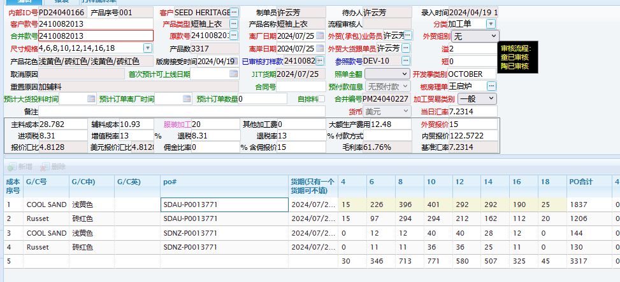
2410082013 | Russet 砖红色 | SDAU-P0015205 | AUSTRALIA 澳大利亚单 |  |  |  |  |  | 30 |  |  | 30 | 散装走货 | 可溢2%
2410082013 | Russet 砖红色 | SDAU-P0015205 | AUSTRALIA 澳大利亚单 |  |  |  |  |  |  | 30 |  | 30 | 散装走货 | 可溢2%
2410082013 | Russet 砖红色 | SDAU-P0015205 | AUSTRALIA 澳大利亚单 |  |  |  |  |  |  |  | 20 | 20 | 散装走货 | 可溢2%

2410082013 | COOL SAND 浅黄色 | SDNZ-P0013771 | NEW ZEALAND 新西兰单 | 0 | 12 | 12 | 24 | 24 | 12 | 12 | 0 | 96 | 配比包装 | 配比1：1:2:2:1:1/8件 | 12
2410082013 | COOL SAND 浅黄色 | SDNZ-P0013771 | NEW ZEALAND 新西兰单 | 0 | 0 | 0 | 16 | 16 | 16 | 0 | 0 | 48 | 配比包装 | 配比2:2：2/ 6件 | 8
2410082013 | Russet 砖红色 | SDNZ-P0015205 | NEW ZEALAND 新西兰单 | 0 | 11 | 11 | 22 | 22 | 11 | 11 | 0 | 88 | 配比包装 | 配比1：1:2:2:1:1/8件 | 11
2410082013 | Russet 砖红色 | SDNZ-P0015205 | NEW ZEALAND 新西兰单 | 0 | 0 | 0 | 14 | 14 | 14 | 0 | 0 | 42 | 配比包装 | 配比2:2：2/ 6件 | 7

颜色总计 | COOL SAND 浅黄色 | SDAU-P0013771 | AUSTRALIA 澳大利亚单 | 15 | 226 | 396 | 401 | 292 | 292 | 190 | 25 | 1837 |  | 配比包100%走货，独码最多溢2%
 | COOL SAND 浅黄色 | SDNZ-P0013771 | NEW ZEALAND 新西兰单 | 0 | 12 | 12 | 40 | 40 | 28 | 12 | 0 | 144 |  | 新西兰单100%走货
 | Russet 砖红色 | SDAU-P0015205 | AUSTRALIA 澳大利亚单 | 15 | 97 | 294 | 294 | 212 | 162 | 112 | 20 | 1206 |  | 配比包100%走货，独码最多溢2%
 | Russet 砖红色 | SDNZ-P0015205 | NEW ZEALAND 新西兰单 | 0 | 11 | 11 | 36 | 36 | 25 | 11 | 0 | 130 |  | 新西兰单100%走货
 |  |  | 总计： | 30 | 346 | 713 | 771 | 580 | 507 | 325 | 45 | 3317

 | 离厂日期：肉色2024-8-31 |  | 砖红色2024-8-31

2410086007
按颜色分： | 配比包装100%走货，新西兰单100%走货，澳大利亚单散货包装每码最多溢2%（有小数时，不可四舍五入）
款号 style | 颜色色号 color | PO 号 | 订单形式 | 4 | 6 | 8 | 10 | 12 | 14 | 16 | 18 | total 合计 | 包装方式 | 备注 | 包数
2410086007 | BLACK 黑色 | SDAU-P0013700 | AUSTRALIA 澳大利亚单 | 0 | 73 | 146 | 146 | 73 | 73 | 73 | 0 | 584 | 配比包装 | 配比1：2:2:1：1：1/ 8件 | 73
2410086007 | BLACK 黑色 | SDAU-P0013700 | AUSTRALIA 澳大利亚单 | 0 | 24 | 24 | 48 | 24 | 0 | 0 | 0 | 120 | 配比包装 | 配比1：1:2:1/ 5件 | 24
2410086007 | BLACK 黑色 | SDAU-P0013700 | AUSTRALIA 澳大利亚单 | 10 |  |  |  |  |  |  |  | 10 | 散装走货 | 可溢2%
2410086007 | BLACK 黑色 | SDAU-P0013700 | AUSTRALIA 澳大利亚单 |  | 25 |  |  |  |  |  |  | 25 | 散装走货 | 可溢2%
2410086007 | BLACK 黑色 | SDAU-P0013700 | AUSTRALIA 澳大利亚单 |  |  | 35 |  |  |  |  |  | 35 | 散装走货 | 可溢2%
2410086007 | BLACK 黑色 | SDAU-P0013700 | AUSTRALIA 澳大利亚单 |  |  |  | 45 |  |  |  |  | 45 | 散装走货 | 可溢2%
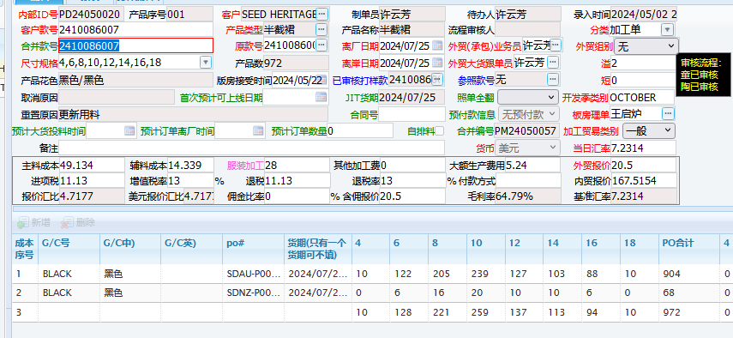
2410086007 | BLACK 黑色 | SDAU-P0013700 | AUSTRALIA 澳大利亚单 |  |  |  |  | 30 |  |  |  | 30 | 散装走货 | 可溢2%
2410086007 | BLACK 黑色 | SDAU-P0013700 | AUSTRALIA 澳大利亚单 |  |  |  |  |  | 30 |  |  | 30 | 散装走货 | 可溢2%
2410086007 | BLACK 黑色 | SDAU-P0013700 | AUSTRALIA 澳大利亚单 |  |  |  |  |  |  | 15 |  | 15 | 散装走货 | 可溢2%
2410086007 | BLACK 黑色 | SDAU-P0013700 | AUSTRALIA 澳大利亚单 |  |  |  |  |  |  |  | 10 | 10 | 散装走货 | 可溢2%

2410086007 | BLACK 黑色 | SDNZ-P0013700 | NEW ZEALAND 新西兰单 | 0 | 6 | 12 | 12 | 6 | 6 | 6 | 0 | 48 | 配比包装 | 配比1：2:2:1：1：1/ 8件 | 6
2410086007 | BLACK 黑色 | SDNZ-P0013700 | NEW ZEALAND 新西兰单 | 0 | 0 | 4 | 8 | 4 | 4 | 0 | 0 | 20 | 配比包装 | 配比1:2:1:1/5件 | 4

颜色总计 |  | BLACK 黑色 | AUSTRALIA 澳大利亚单 | 10 | 122 | 205 | 239 | 127 | 103 | 88 | 10 | 904 |  | 配比包100%走货，独码最多溢2%
 |  | BLACK 黑色 | NEW ZEALAND 新西兰单 | 0 | 6 | 16 | 20 | 10 | 10 | 6 | 0 | 68 |  | 新西兰单100%走货

 |  |  | 总计： | 10 | 128 | 221 | 259 | 137 | 113 | 94 | 10 | 972

 | 离厂日期：2024-7-25

2411086002
按颜色分： | 配比包装100%走货，新西兰单100%走货，澳大利亚单散货包装每码最多溢2%（有小数时，不可四舍五入）
款号 style | 颜色色号 color | PO 号 | 订单形式 | 4 | 6 | 8 | 10 | 12 | 14 | 16 | 18 | total 合计 | 包装方式 | 备注 | 包数
2411086002 | CINNAMON SPICE咖啡色 | SDAU-P0014219 | AUSTRALIA 澳大利亚单 | 0 | 35 | 70 | 70 | 35 | 35 | 35 | 0 | 280 | 配比包装 | 配比1:2:2:1;1;1/ 8件 | 35
2411086002 | CINNAMON SPICE咖啡色 | SDAU-P0014219 | AUSTRALIA 澳大利亚单 | 0 | 20 | 20 | 20 | 0 | 0 | 0 | 0 | 60 | 配比包装 | 配比2:2:2/6件 | 10
2411086002 | CINNAMON SPICE咖啡色 | SDAU-P0014219 | AUSTRALIA 澳大利亚单 | 0 | 8 | 16 | 16 | 8 | 0 | 0 | 0 | 48 | 配比包装 | 配比1:2:2:1/6件 | 8
2411086002 | CINNAMON SPICE咖啡色 | SDAU-P0014219 | AUSTRALIA 澳大利亚单 | 20 |  |  |  |  |  |  |  | 20 | 散装走货 | 可溢2%
2411086002 | CINNAMON SPICE咖啡色 | SDAU-P0014219 | AUSTRALIA 澳大利亚单 |  | 30 |  |  |  |  |  |  | 30 | 散装走货 | 可溢2%
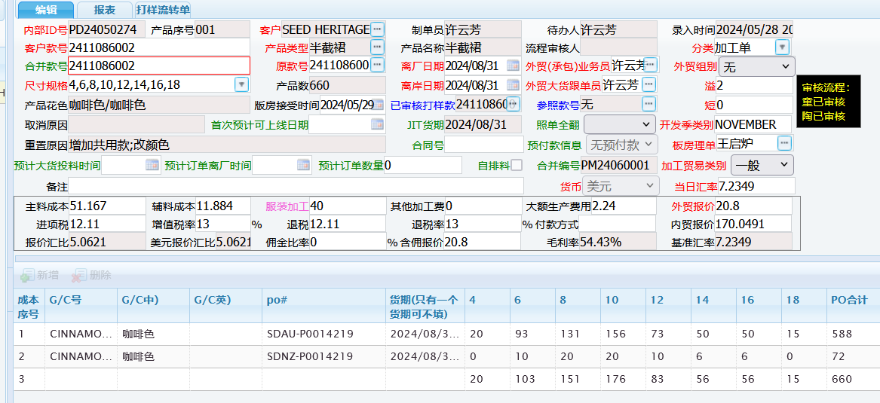
2411086002 | CINNAMON SPICE咖啡色 | SDAU-P0014219 | AUSTRALIA 澳大利亚单 |  |  | 25 |  |  |  |  |  | 25 | 散装走货 | 可溢2%
2411086002 | CINNAMON SPICE咖啡色 | SDAU-P0014219 | AUSTRALIA 澳大利亚单 |  |  |  | 50 |  |  |  |  | 50 | 散装走货 | 可溢2%
2411086002 | CINNAMON SPICE咖啡色 | SDAU-P0014219 | AUSTRALIA 澳大利亚单 |  |  |  |  | 30 |  |  |  | 30 | 散装走货 | 可溢2%
2411086002 | CINNAMON SPICE咖啡色 | SDAU-P0014219 | AUSTRALIA 澳大利亚单 |  |  |  |  |  | 15 |  |  | 15 | 散装走货 | 可溢2%
2411086002 | CINNAMON SPICE咖啡色 | SDAU-P0014219 | AUSTRALIA 澳大利亚单 |  |  |  |  |  |  | 15 |  | 15 | 散装走货 | 可溢2%
2411086002 | CINNAMON SPICE咖啡色 | SDAU-P0014219 | AUSTRALIA 澳大利亚单 |  |  |  |  |  |  |  | 15 | 15 | 散装走货 | 可溢2%

2411086002 | CINNAMON SPICE咖啡色 | SDNZ-P0014219 | NEW ZEALAND 新西兰单 | 0 | 6 | 12 | 12 | 6 | 6 | 6 | 0 | 48 | 配比包装 | 配比1:2:2:1;1;1/ 8件 | 6
2411086002 | CINNAMON SPICE咖啡色 | SDNZ-P0014219 | NEW ZEALAND 新西兰单 | 0 | 4 | 8 | 8 | 4 | 0 | 0 | 0 | 24 | 配比包装 | 配比1:2:2:1/6件 | 4

颜色总计 |  | CINNAMON SPICE咖啡色 | AUSTRALIA 澳大利亚单 | 20 | 93 | 131 | 156 | 73 | 50 | 50 | 15 | 588 |  | 配比包100%走货，独码最多溢2%
 |  | CINNAMON SPICE咖啡色 | NEW ZEALAND 新西兰单 | 0 | 10 | 20 | 20 | 10 | 6 | 6 | 0 | 72 |  | 新西兰单100%走货

 |  |  | 总计： | 20 | 103 | 151 | 176 | 83 | 56 | 56 | 15 | 660

 | 离厂日期：2024-8-31

2411080003
按颜色分： | 配比包装100%走货，新西兰单100%走货，澳大利亚单散货包装每码最多溢2%（有小数时，不可四舍五入）
款号 style | 颜色色号 color | PO 号 | 订单形式 | 4 | 6 | 8 | 10 | 12 | 14 | 16 | 18 | total 合计 | 包装方式 | 备注 | 包数
2411080003 | BLACK 黑色 | SDAU-P0014212 | AUSTRALIA 澳大利亚单 | 0 | 160 | 320 | 320 | 160 | 160 | 160 | 0 | 1280 | 配比包装 | 配比1:2:2:1;1;1/ 8件 | 160
2411080003 | BLACK 黑色 | SDAU-P0014212 | AUSTRALIA 澳大利亚单 | 0 | 0 | 160 | 160 | 160 | 80 | 0 | 0 | 560 | 配比包装 | 配比2:2:2:1/7件 | 80
2411080003 | BLACK 黑色 | SDAU-P0014212 | AUSTRALIA 澳大利亚单 | 0 | 60 | 60 | 120 | 120 | 0 | 0 | 0 | 360 | 配比包装 | 配比1:1:2:2/6件 | 60
2411080003 | BLACK 黑色 | SDAU-P0014212 | AUSTRALIA 澳大利亚单 | 30 |  |  |  |  |  |  |  | 30 | 散装走货 | 可溢2%
2411080003 | BLACK 黑色 | SDAU-P0014212 | AUSTRALIA 澳大利亚单 |  | 80 |  |  |  |  |  |  | 80 | 散装走货 | 可溢2%
2411080003 | BLACK 黑色 | SDAU-P0014212 | AUSTRALIA 澳大利亚单 |  |  | 180 |  |  |  |  |  | 180 | 散装走货 | 可溢2%
2411080003 | BLACK 黑色 | SDAU-P0014212 | AUSTRALIA 澳大利亚单 |  |  |  | 230 |  |  |  |  | 230 | 散装走货 | 可溢2%
2411080003 | BLACK 黑色 | SDAU-P0014212 | AUSTRALIA 澳大利亚单 |  |  |  |  | 170 |  |  |  | 170 | 散装走货 | 可溢2%
2411080003 | BLACK 黑色 | SDAU-P0014212 | AUSTRALIA 澳大利亚单 |  |  |  |  |  | 120 |  |  | 120 | 散装走货 | 可溢2%
2411080003 | BLACK 黑色 | SDAU-P0014212 | AUSTRALIA 澳大利亚单 |  |  |  |  |  |  | 40 |  | 40 | 散装走货 | 可溢2%
2411080003 | BLACK 黑色 | SDAU-P0014212 | AUSTRALIA 澳大利亚单 |  |  |  |  |  |  |  | 20 | 20 | 散装走货 | 可溢2%
2411080003 | NOUGAT肉色 | SDAU-P0014212 | AUSTRALIA 澳大利亚单 | 0 | 160 | 320 | 320 | 160 | 160 | 160 | 0 | 1280 | 配比包装 | 配比1:2:2:1;1;1/ 8件 | 160
2411080003 | NOUGAT肉色 | SDAU-P0014212 | AUSTRALIA 澳大利亚单 | 0 | 52 | 104 | 104 | 104 | 52 | 0 | 0 | 416 | 配比包装 | 配比1：2:2:2:1/:8件 | 52
2411080003 | NOUGAT肉色 | SDAU-P0014212 | AUSTRALIA 澳大利亚单 | 20 |  |  |  |  |  |  |  | 20 | 散装走货 | 可溢2%
2411080003 | NOUGAT肉色 | SDAU-P0014212 | AUSTRALIA 澳大利亚单 |  | 50 |  |  |  |  |  |  | 50 | 散装走货 | 可溢2%
2411080003 | NOUGAT肉色 | SDAU-P0014212 | AUSTRALIA 澳大利亚单 |  |  | 130 |  |  |  |  |  | 130 | 散装走货 | 可溢2%
2411080003 | NOUGAT肉色 | SDAU-P0014212 | AUSTRALIA 澳大利亚单 |  |  |  | 120 |  |  |  |  | 120 | 散装走货 | 可溢2%
2411080003 | NOUGAT肉色 | SDAU-P0014212 | AUSTRALIA 澳大利亚单 |  |  |  |  | 90 |  |  |  | 90 | 散装走货 | 可溢2%
2411080003 | NOUGAT肉色 | SDAU-P0014212 | AUSTRALIA 澳大利亚单 |  |  |  |  |  | 40 |  |  | 40 | 散装走货 | 可溢2%
2411080003 | NOUGAT肉色 | SDAU-P0014212 | AUSTRALIA 澳大利亚单 |  |  |  |  |  |  | 30 |  | 30 | 散装走货 | 可溢2%
2411080003 | NOUGAT肉色 | SDAU-P0014212 | AUSTRALIA 澳大利亚单 |  |  |  |  |  |  |  | 20 | 20 | 散装走货 | 可溢2%
2411080003 | WHISPER WHITE白色 | SDAU-P0014212 | AUSTRALIA 澳大利亚单 | 0 | 50 | 100 | 100 | 50 | 50 | 50 | 0 | 400 | 配比包装 | 配比1:2:2:1;1;1/ 8件 | 50
2411080003 | WHISPER WHITE白色 | SDAU-P0014212 | AUSTRALIA 澳大利亚单 | 0 | 0 | 50 | 50 | 25 | 25 | 0 | 0 | 150 | 配比包装 | 配比2:2:1;1/ 6件 | 25
2411080003 | WHISPER WHITE白色 | SDAU-P0014212 | AUSTRALIA 澳大利亚单 | 15 |  |  |  |  |  |  |  | 15 | 散装走货 | 可溢2%
2411080003 | WHISPER WHITE白色 | SDAU-P0014212 | AUSTRALIA 澳大利亚单 |  | 35 |  |  |  |  |  |  | 35 | 散装走货 | 可溢2%
2411080003 | WHISPER WHITE白色 | SDAU-P0014212 | AUSTRALIA 澳大利亚单 |  |  | 70 |  |  |  |  |  | 70 | 散装走货 | 可溢2%
2411080003 | WHISPER WHITE白色 | SDAU-P0014212 | AUSTRALIA 澳大利亚单 |  |  |  | 65 |  |  |  |  | 65 | 散装走货 | 可溢2%
2411080003 | WHISPER WHITE白色 | SDAU-P0014212 | AUSTRALIA 澳大利亚单 |  |  |  |  | 50 |  |  |  | 50 | 散装走货 | 可溢2%
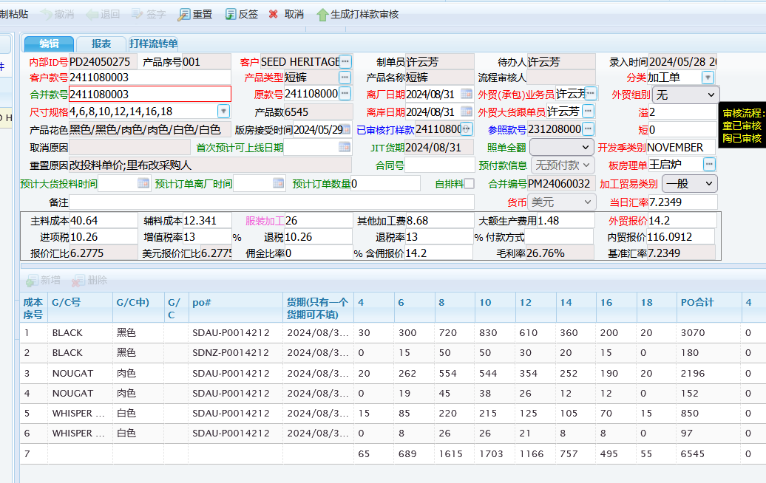
2411080003 | WHISPER WHITE白色 | SDAU-P0014212 | AUSTRALIA 澳大利亚单 |  |  |  |  |  | 30 |  |  | 30 | 散装走货 | 可溢2%
2411080003 | WHISPER WHITE白色 | SDAU-P0014212 | AUSTRALIA 澳大利亚单 |  |  |  |  |  |  | 20 |  | 20 | 散装走货 | 可溢2%
2411080003 | WHISPER WHITE白色 | SDAU-P0014212 | AUSTRALIA 澳大利亚单 |  |  |  |  |  |  |  | 15 | 15 | 散装走货 | 可溢2%

2411080003 | BLACK 黑色 | SDNZ-P0014212 | NEW ZEALAND 新西兰单 | 0 | 15 | 30 | 30 | 15 | 15 | 15 | 0 | 120 | 配比包装 | 配比1:2:2:1;1;1/ 8件 | 15
2411080003 | BLACK 黑色 | SDNZ-P0014212 | NEW ZEALAND 新西兰单 | 0 | 0 | 10 | 10 | 10 | 5 | 0 | 0 | 35 | 配比包装 | 配比2:2:2:1/7件 | 5
2411080003 | BLACK 黑色 | SDNZ-P0014212 | NEW ZEALAND 新西兰单 | 0 | 0 | 10 | 10 | 5 | 0 | 0 | 0 | 25 | 配比包装 | 配比2:2:1/5件 | 5
2411080003 | NOUGAT肉色 | SDNZ-P0014212 | NEW ZEALAND 新西兰单 | 0 | 12 | 24 | 24 | 12 | 12 | 12 | 0 | 96 | 配比包装 | 配比1:2:2:1;1;1/ 8件 | 12
2411080003 | NOUGAT肉色 | SDNZ-P0014212 | NEW ZEALAND 新西兰单 | 0 | 7 | 21 | 14 | 14 | 0 | 0 | 0 | 56 | 配比包装 | 配比1:3:2:2/8件 | 7
2411080003 | WHISPER WHITE白色 | SDNZ-P0014212 | NEW ZEALAND 新西兰单 | 0 | 8 | 16 | 16 | 16 | 8 | 8 | 0 | 72 | 配比包装 | 配比1:2:2:2;1;1/ 9件 | 8
2411080003 | WHISPER WHITE白色 | SDNZ-P0014212 | NEW ZEALAND 新西兰单 | 0 | 0 | 10 | 10 | 5 | 0 | 0 | 0 | 25 | 配比包装 | 配比2:2:1/5件 | 5

颜色总计 |  | BLACK 黑色 | AUSTRALIA 澳大利亚单 | 30 | 300 | 720 | 830 | 610 | 360 | 200 | 20 | 3070 |  | 配比包100%走货，独码最多溢2%
 |  | BLACK 黑色 | NEW ZEALAND 新西兰单 | 0 | 15 | 50 | 50 | 30 | 20 | 15 | 0 | 180 |  | 新西兰单100%走货
 |  | NOUGAT肉色 | AUSTRALIA 澳大利亚单 | 20 | 262 | 554 | 544 | 354 | 252 | 190 | 20 | 2196
 |  | NOUGAT肉色 | NEW ZEALAND 新西兰单 | 0 | 19 | 45 | 38 | 26 | 12 | 12 | 0 | 152
 |  | WHISPER WHITE白色 | AUSTRALIA 澳大利亚单 | 15 | 85 | 220 | 215 | 125 | 105 | 70 | 15 | 850
 |  | WHISPER WHITE白色 | NEW ZEALAND 新西兰单 | 0 | 8 | 26 | 26 | 21 | 8 | 8 | 0 | 97
 |  |  | 总计： | 65 | 689 | 1615 | 1703 | 1166 | 757 | 495 | 55 | 6545

 | 离厂日期：2024-9-7

2411082002
按颜色分： | 配比包装100%走货，新西兰单100%走货，澳大利亚单散货包装每码最多溢2%（有小数时，不可四舍五入）
款号 style | 颜色色号 color | PO 号 | 订单形式 | 4 | 6 | 8 | 10 | 12 | 14 | 16 | 18 | total 合计 | 包装方式 | 备注 | 包数
2411082002 | BLACK 黑色 | SDAU-P0014217 | AUSTRALIA 澳大利亚单 | 0 | 170 | 340 | 340 | 170 | 170 | 170 | 0 | 1360 | 配比包装 | 配比1:2:2:1:1:1/ 8件 | 170
2411082002 | BLACK 黑色 | SDAU-P0014217 | AUSTRALIA 澳大利亚单 | 0 | 110 | 220 | 220 | 220 | 0 | 0 | 0 | 770 | 配比包装 | 配比1:2:2:2/ 7件 | 110
2411082002 | BLACK 黑色 | SDAU-P0014217 | AUSTRALIA 澳大利亚单 | 20 |  |  |  |  |  |  |  | 20 | 散装走货 | 可溢2%
2411082002 | BLACK 黑色 | SDAU-P0014217 | AUSTRALIA 澳大利亚单 |  | 140 |  |  |  |  |  |  | 140 | 散装走货 | 可溢2%
2411082002 | BLACK 黑色 | SDAU-P0014217 | AUSTRALIA 澳大利亚单 |  |  | 300 |  |  |  |  |  | 300 | 散装走货 | 可溢2%
2411082002 | BLACK 黑色 | SDAU-P0014217 | AUSTRALIA 澳大利亚单 |  |  |  | 300 |  |  |  |  | 300 | 散装走货 | 可溢2%
2411082002 | BLACK 黑色 | SDAU-P0014217 | AUSTRALIA 澳大利亚单 |  |  |  |  | 200 |  |  |  | 200 | 散装走货 | 可溢2%
2411082002 | BLACK 黑色 | SDAU-P0014217 | AUSTRALIA 澳大利亚单 |  |  |  |  |  | 70 |  |  | 70 | 散装走货 | 可溢2%
2411082002 | BLACK 黑色 | SDAU-P0014217 | AUSTRALIA 澳大利亚单 |  |  |  |  |  |  | 50 |  | 50 | 散装走货 | 可溢2%
2411082002 | BLACK 黑色 | SDAU-P0014217 | AUSTRALIA 澳大利亚单 |  |  |  |  |  |  |  | 25 | 25 | 散装走货 | 可溢2%
2411082002 | NOUGAT肉色 | SDAU-P0014217 | AUSTRALIA 澳大利亚单 | 0 | 160 | 320 | 320 | 160 | 160 | 160 | 0 | 1280 | 配比包装 | 配比1:2:2:1:1:1/ 8件 | 160
2411082002 | NOUGAT肉色 | SDAU-P0014217 | AUSTRALIA 澳大利亚单 | 0 | 54 | 108 | 108 | 54 | 0 | 0 | 0 | 324 | 配比包装 | 配比1:2:2:1/ 6件 | 54
2411082002 | NOUGAT肉色 | SDAU-P0014217 | AUSTRALIA 澳大利亚单 | 0 | 56 | 56 | 56 | 0 | 0 | 0 | 0 | 168 | 配比包装 | 配比2:2:2/ 6件 | 28
2411082002 | NOUGAT肉色 | SDAU-P0014217 | AUSTRALIA 澳大利亚单 | 20 |  |  |  |  |  |  |  | 20 | 散装走货 | 可溢2%
2411082002 | NOUGAT肉色 | SDAU-P0014217 | AUSTRALIA 澳大利亚单 |  | 90 |  |  |  |  |  |  | 90 | 散装走货 | 可溢2%
2411082002 | NOUGAT肉色 | SDAU-P0014217 | AUSTRALIA 澳大利亚单 |  |  | 180 |  |  |  |  |  | 180 | 散装走货 | 可溢2%
2411082002 | NOUGAT肉色 | SDAU-P0014217 | AUSTRALIA 澳大利亚单 |  |  |  | 170 |  |  |  |  | 170 | 散装走货 | 可溢2%
2411082002 | NOUGAT肉色 | SDAU-P0014217 | AUSTRALIA 澳大利亚单 |  |  |  |  | 150 |  |  |  | 150 | 散装走货 | 可溢2%
2411082002 | NOUGAT肉色 | SDAU-P0014217 | AUSTRALIA 澳大利亚单 |  |  |  |  |  | 70 |  |  | 70 | 散装走货 | 可溢2%
2411082002 | NOUGAT肉色 | SDAU-P0014217 | AUSTRALIA 澳大利亚单 |  |  |  |  |  |  | 30 |  | 30 | 散装走货 | 可溢2%
2411082002 | NOUGAT肉色 | SDAU-P0014217 | AUSTRALIA 澳大利亚单 |  |  |  |  |  |  |  | 20 | 20 | 散装走货 | 可溢2%
2411082002 | WHISPER WHITE白色 | SDAU-P0014217 | AUSTRALIA 澳大利亚单 | 0 | 50 | 100 | 100 | 50 | 50 | 50 | 0 | 400 | 配比包装 | 配比1:2:2:1:1:1/ 8件 | 50
2411082002 | WHISPER WHITE白色 | SDAU-P0014217 | AUSTRALIA 澳大利亚单 | 0 | 20 | 20 | 10 | 0 | 0 | 0 | 0 | 50 | 配比包装 | 配比2:2:1/ 5件 | 10
2411082002 | WHISPER WHITE白色 | SDAU-P0014217 | AUSTRALIA 澳大利亚单 | 0 | 50 | 100 | 100 | 50 | 0 | 0 | 0 | 300 | 配比包装 | 配比1:2:2:1/ 6件 | 50
2411082002 | WHISPER WHITE白色 | SDAU-P0014217 | AUSTRALIA 澳大利亚单 | 15 |  |  |  |  |  |  |  | 15 | 散装走货 | 可溢2%
2411082002 | WHISPER WHITE白色 | SDAU-P0014217 | AUSTRALIA 澳大利亚单 |  | 40 |  |  |  |  |  |  | 40 | 散装走货 | 可溢2%
2411082002 | WHISPER WHITE白色 | SDAU-P0014217 | AUSTRALIA 澳大利亚单 |  |  | 60 |  |  |  |  |  | 60 | 散装走货 | 可溢2%
2411082002 | WHISPER WHITE白色 | SDAU-P0014217 | AUSTRALIA 澳大利亚单 |  |  |  | 70 |  |  |  |  | 70 | 散装走货 | 可溢2%
2411082002 | WHISPER WHITE白色 | SDAU-P0014217 | AUSTRALIA 澳大利亚单 |  |  |  |  | 60 |  |  |  | 60 | 散装走货 | 可溢2%
2411082002 | WHISPER WHITE白色 | SDAU-P0014217 | AUSTRALIA 澳大利亚单 |  |  |  |  |  | 35 |  |  | 35 | 散装走货 | 可溢2%
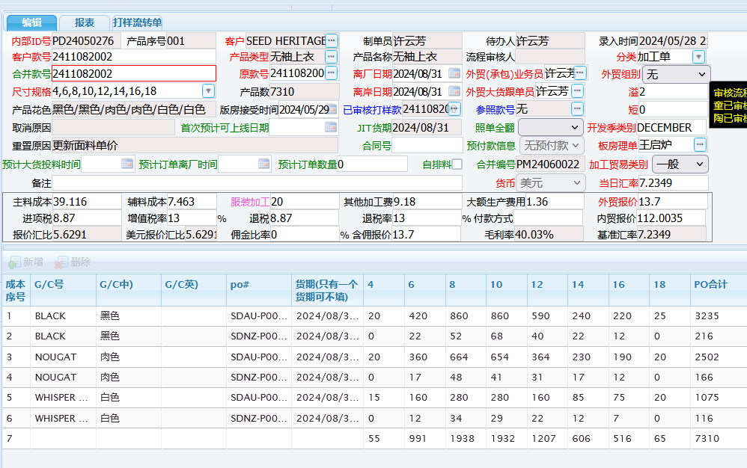
2411082002 | WHISPER WHITE白色 | SDAU-P0014217 | AUSTRALIA 澳大利亚单 |  |  |  |  |  |  | 25 |  | 25 | 散装走货 | 可溢2%
2411082002 | WHISPER WHITE白色 | SDAU-P0014217 | AUSTRALIA 澳大利亚单 |  |  |  |  |  |  |  | 20 | 20 | 散装走货 | 可溢2%

2411082002 | BLACK 黑色 | SDNZ-P0014217 | NEW ZEALAND 新西兰单 | 0 | 12 | 24 | 24 | 12 | 12 | 12 | 0 | 96 | 配比包装 | 配比1:2:2:1:1:1/ 8件 | 12
2411082002 | BLACK 黑色 | SDNZ-P0014217 | NEW ZEALAND 新西兰单 | 0 | 10 | 20 | 20 | 20 | 10 | 0 | 0 | 80 | 配比包装 | 配比1:2:2:2:1/ 8件 | 10
2411082002 | BLACK 黑色 | SDNZ-P0014217 | NEW ZEALAND 新西兰单 | 0 | 0 | 8 | 24 | 8 | 0 | 0 | 0 | 40 | 配比包装 | 配比1:3:1/ 5件 | 8
2411082002 | NOUGAT肉色 | SDNZ-P0014217 | NEW ZEALAND 新西兰单 | 0 | 12 | 24 | 24 | 12 | 12 | 12 | 0 | 96 | 配比包装 | 配比1:2:2:1:1:1/ 8件 | 12
2411082002 | NOUGAT肉色 | SDNZ-P0014217 | NEW ZEALAND 新西兰单 | 0 | 5 | 10 | 10 | 5 | 5 | 0 | 0 | 35 | 配比包装 | 配比1:2:2:1:1/ 7件 | 5
2411082002 | NOUGAT肉色 | SDNZ-P0014217 | NEW ZEALAND 新西兰单 | 0 | 0 | 14 | 7 | 14 | 0 | 0 | 0 | 35 | 配比包装 | 配比2:1:2/ 5件 | 7
2411082002 | WHISPER WHITE白色 | SDNZ-P0014217 | NEW ZEALAND 新西兰单 | 0 | 7 | 14 | 14 | 7 | 7 | 7 | 0 | 56 | 配比包装 | 配比1:2:2:1:1:1/ 8件 | 7
2411082002 | WHISPER WHITE白色 | SDNZ-P0014217 | NEW ZEALAND 新西兰单 | 0 | 5 | 10 | 10 | 5 | 5 | 0 | 0 | 35 | 配比包装 | 配比1:2:2:1:1/ 7件 | 5
2411082002 | WHISPER WHITE白色 | SDNZ-P0014217 | NEW ZEALAND 新西兰单 | 0 | 0 | 10 | 5 | 10 | 0 | 0 | 0 | 25 | 配比包装 | 配比2:1:2/ 5件 | 5

颜色总计 |  | BLACK 黑色 | AUSTRALIA 澳大利亚单 | 20 | 420 | 860 | 860 | 590 | 240 | 220 | 25 | 3235 |  | 配比包100%走货，独码最多溢2%
 |  | BLACK 黑色 | NEW ZEALAND 新西兰单 | 0 | 22 | 52 | 68 | 40 | 22 | 12 | 0 | 216 |  | 新西兰单100%走货
 |  | NOUGAT肉色 | AUSTRALIA 澳大利亚单 | 20 | 360 | 664 | 654 | 364 | 230 | 190 | 20 | 2502
 |  | NOUGAT肉色 | NEW ZEALAND 新西兰单 | 0 | 17 | 48 | 41 | 31 | 17 | 12 | 0 | 166
 |  | WHISPER WHITE白色 | AUSTRALIA 澳大利亚单 | 15 | 160 | 280 | 280 | 160 | 85 | 75 | 20 | 1075
 |  | WHISPER WHITE白色 | NEW ZEALAND 新西兰单 | 0 | 12 | 34 | 29 | 22 | 12 | 7 | 0 | 116
 |  |  | 总计： | 55 | 991 | 1938 | 1932 | 1207 | 606 | 516 | 65 | 7310

 | 离厂日期：2024-9-7

2411082014 (2)
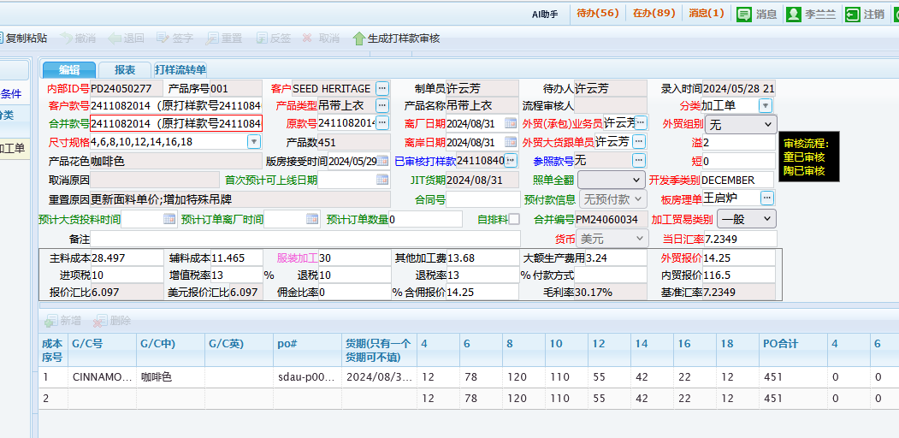
按颜色分： | 配比包装100%走货，新西兰单100%走货，澳大利亚单散货包装每码最多溢2%（有小数时，不可四舍五入）
款号 style | 颜色色号 color | PO 号 | 订单形式 | 4 | 6 | 8 | 10 | 12 | 14 | 16 | 18 | total 合计 | 包装方式 | 备注 | 包数
2411082014 | CINNAMON SPICE咖啡色 | SDAU-P0014218 | AUSTRALIA 澳大利亚单 | 2 | 2 | 4 | 4 | 2 | 2 | 2 | 2 | 20 | 配比包装 | 配比1:1:2:2:1:1:1:1/ 10件 | 2
2411082014 | CINNAMON SPICE咖啡色 | SDAU-P0014218 | AUSTRALIA 澳大利亚单 | 0 | 6 | 6 | 6 | 3 | 0 | 0 | 0 | 21 | 配比包装 | 配比2:2:2:1/ 7件 | 3
2411082014 | CINNAMON SPICE咖啡色 | SDAU-P0014218 | AUSTRALIA 澳大利亚单 | 10 |  |  |  |  |  |  |  | 10 | 散装走货 | 可溢2%
2411082014 | CINNAMON SPICE咖啡色 | SDAU-P0014218 | AUSTRALIA 澳大利亚单 |  | 70 |  |  |  |  |  |  | 70 | 散装走货 | 可溢2%
2411082014 | CINNAMON SPICE咖啡色 | SDAU-P0014218 | AUSTRALIA 澳大利亚单 |  |  | 110 |  |  |  |  |  | 110 | 散装走货 | 可溢2%
2411082014 | CINNAMON SPICE咖啡色 | SDAU-P0014218 | AUSTRALIA 澳大利亚单 |  |  |  | 100 |  |  |  |  | 100 | 散装走货 | 可溢2%
2411082014 | CINNAMON SPICE咖啡色 | SDAU-P0014218 | AUSTRALIA 澳大利亚单 |  |  |  |  | 50 |  |  |  | 50 | 散装走货 | 可溢2%
2411082014 | CINNAMON SPICE咖啡色 | SDAU-P0014218 | AUSTRALIA 澳大利亚单 |  |  |  |  |  | 40 |  |  | 40 | 散装走货 | 可溢2%
2411082014 | CINNAMON SPICE咖啡色 | SDAU-P0014218 | AUSTRALIA 澳大利亚单 |  |  |  |  |  |  | 20 |  | 20 | 散装走货 | 可溢2%
2411082014 | CINNAMON SPICE咖啡色 | SDAU-P0014218 | AUSTRALIA 澳大利亚单 |  |  |  |  |  |  |  | 10 | 10 | 散装走货 | 可溢2%

颜色总计 |  | CINNAMON SPICE咖啡色 | AUSTRALIA 澳大利亚单 | 12 | 78 | 120 | 110 | 55 | 42 | 22 | 12 | 451 |  | 配比包100%走货，独码最多溢2%
 |  |  | 总计： | 12 | 78 | 120 | 110 | 55 | 42 | 22 | 12 | 451

 |  |  |  |  |  |  |  | 1

 | 离厂日期：2024-9-14

2411086005
按颜色分： | 配比包装100%走货，新西兰单100%走货，澳大利亚单散货包装每码最多溢2%（有小数时，不可四舍五入）
款号 style | 颜色色号 color | PO 号 | 订单形式 | 4 | 6 | 8 | 10 | 12 | 14 | 16 | 18 | total 合计 | 包装方式 | 备注 | 包数
2411086005 | BLACK 黑色 | SDAU-P0014158 | AUSTRALIA 澳大利亚单 | 0 | 111 | 111 | 222 | 222 | 111 | 111 | 0 | 888 | 配比包装 | 配比1:1:2:2:1:1/ 8件 | 111
2411086005 | BLACK 黑色 | SDAU-P0014158 | AUSTRALIA 澳大利亚单 | 0 | 0 | 36 | 36 | 18 | 18 | 0 | 0 | 108 | 配比包装 | 配比2:2:1:1/6件 | 18
2411086005 | BLACK 黑色 | SDAU-P0014158 | AUSTRALIA 澳大利亚单 | 15 |  |  |  |  |  |  |  | 15 | 散装走货 | 可溢2%
2411086005 | BLACK 黑色 | SDAU-P0014158 | AUSTRALIA 澳大利亚单 |  | 20 |  |  |  |  |  |  | 20 | 散装走货 | 可溢2%
2411086005 | BLACK 黑色 | SDAU-P0014158 | AUSTRALIA 澳大利亚单 |  |  | 25 |  |  |  |  |  | 25 | 散装走货 | 可溢2%
2411086005 | BLACK 黑色 | SDAU-P0014158 | AUSTRALIA 澳大利亚单 |  |  |  | 45 |  |  |  |  | 45 | 散装走货 | 可溢2%
2411086005 | BLACK 黑色 | SDAU-P0014158 | AUSTRALIA 澳大利亚单 |  |  |  |  | 40 |  |  |  | 40 | 散装走货 | 可溢2%
2411086005 | BLACK 黑色 | SDAU-P0014158 | AUSTRALIA 澳大利亚单 |  |  |  |  |  | 20 |  |  | 20 | 散装走货 | 可溢2%
2411086005 | BLACK 黑色 | SDAU-P0014158 | AUSTRALIA 澳大利亚单 |  |  |  |  |  |  | 20 |  | 20 | 散装走货 | 可溢2%
2411086005 | BLACK 黑色 | SDAU-P0014158 | AUSTRALIA 澳大利亚单 |  |  |  |  |  |  |  | 15 | 15 | 散装走货 | 可溢2%
2411086005 | NOUGAT肉色 | SDAU-P0014158 | AUSTRALIA 澳大利亚单 | 0 | 81 | 162 | 162 | 81 | 81 | 81 | 0 | 648 | 配比包装 | 配比1:2:2:1:1:1/8件 | 81
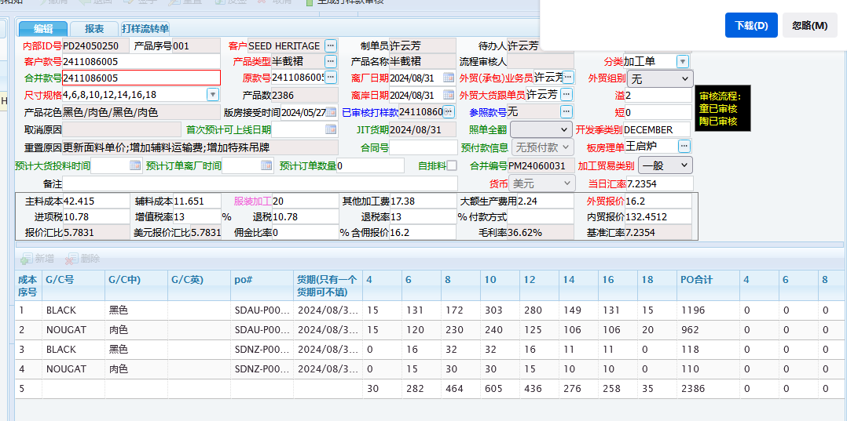
2411086005 | NOUGAT肉色 | SDAU-P0014158 | AUSTRALIA 澳大利亚单 | 0 | 19 | 38 | 38 | 19 | 0 | 0 | 0 | 114 | 配比包装 | 配比1:2:2:1/6件 | 19
2411086005 | NOUGAT肉色 | SDAU-P0014158 | AUSTRALIA 澳大利亚单 | 15 |  |  |  |  |  |  |  | 15 | 散装走货 | 可溢2%
2411086005 | NOUGAT肉色 | SDAU-P0014158 | AUSTRALIA 澳大利亚单 |  | 20 |  |  |  |  |  |  | 20 | 散装走货 | 可溢2%
2411086005 | NOUGAT肉色 | SDAU-P0014158 | AUSTRALIA 澳大利亚单 |  |  | 30 |  |  |  |  |  | 30 | 散装走货 | 可溢2%
2411086005 | NOUGAT肉色 | SDAU-P0014158 | AUSTRALIA 澳大利亚单 |  |  |  | 40 |  |  |  |  | 40 | 散装走货 | 可溢2%
2411086005 | NOUGAT肉色 | SDAU-P0014158 | AUSTRALIA 澳大利亚单 |  |  |  |  | 25 |  |  |  | 25 | 散装走货 | 可溢2%
2411086005 | NOUGAT肉色 | SDAU-P0014158 | AUSTRALIA 澳大利亚单 |  |  |  |  |  | 25 |  |  | 25 | 散装走货 | 可溢2%
2411086005 | NOUGAT肉色 | SDAU-P0014158 | AUSTRALIA 澳大利亚单 |  |  |  |  |  |  | 25 |  | 25 | 散装走货 | 可溢2%
2411086005 | NOUGAT肉色 | SDAU-P0014158 | AUSTRALIA 澳大利亚单 |  |  |  |  |  |  |  | 20 | 20 | 散装走货 | 可溢2%

2411086005 | BLACK 黑色 | SDNZ-P0014158 | NEW ZEALAND 新西兰单 | 0 | 11 | 22 | 22 | 11 | 11 | 11 | 0 | 88 | 配比包装 | 配比1:2:2:1;1;1/ 8件 | 11
2411086005 | BLACK 黑色 | SDNZ-P0014158 | NEW ZEALAND 新西兰单 | 0 | 5 | 10 | 10 | 5 | 0 | 0 | 0 | 30 | 配比包装 | 配比1:2:2:1/6件 | 5
2411086005 | NOUGAT肉色 | SDNZ-P0014158 | NEW ZEALAND 新西兰单 | 0 | 10 | 20 | 20 | 10 | 10 | 10 | 0 | 80 | 配比包装 | 配比1:2:2:1;1;1/ 8件 | 10
2411086005 | NOUGAT肉色 | SDNZ-P0014158 | NEW ZEALAND 新西兰单 | 0 | 5 | 10 | 10 | 5 | 0 | 0 | 0 | 30 | 配比包装 | 配比1:2:2:1/6件 | 5

颜色总计 |  | BLACK 黑色 | AUSTRALIA 澳大利亚单 | 15 | 131 | 172 | 303 | 280 | 149 | 131 | 15 | 1196 |  | 配比包100%走货，独码最多溢2%
 |  | BLACK 黑色 | NEW ZEALAND 新西兰单 | 0 | 16 | 32 | 32 | 16 | 11 | 11 | 0 | 118 |  | 新西兰单100%走货
 |  | NOUGAT肉色 | AUSTRALIA 澳大利亚单 | 15 | 120 | 230 | 240 | 125 | 106 | 106 | 20 | 962
 |  | NOUGAT肉色 | NEW ZEALAND 新西兰单 | 0 | 15 | 30 | 30 | 15 | 10 | 10 | 0 | 110
 |  |  | 总计： | 30 | 282 | 464 | 605 | 436 | 276 | 258 | 35 | 2386

 | 离厂日期：2024-9-7

2501083006
按颜色分： | 配比包装100%走货，新西兰单100%走货，澳大利亚单散货包装每码最多溢2%（有小数时，不可四舍五入）
款号 style | 颜色色号 color | PO 号 | 订单形式 | XXXS | XXS | XS | S | M | L | XL | XXL | total 合计 | 包装方式 | 备注 | 包数
2501083006 | WHISPER WHITE白色 | SDAU-P0015207 | AUSTRALIA 澳大利亚单 | 0 | 85 | 85 | 170 | 170 | 85 | 85 | 0 | 680 | 配比包装 | 配比1:1:2:2:1:1/8件 | 85
2501083006 | WHISPER WHITE白色 | SDAU-P0015207 | AUSTRALIA 澳大利亚单 | 0 | 55 | 110 | 110 | 110 | 55 | 0 | 0 | 440 | 配比包装 | 配比1:2:2:2:1/8件 | 55
2501083006 | WHISPER WHITE白色 | SDAU-P0015207 | AUSTRALIA 澳大利亚单 | 0 | 0 | 33 | 66 | 66 | 0 | 0 | 0 | 165 | 配比包装 | 配比1:2:2/5件 | 33
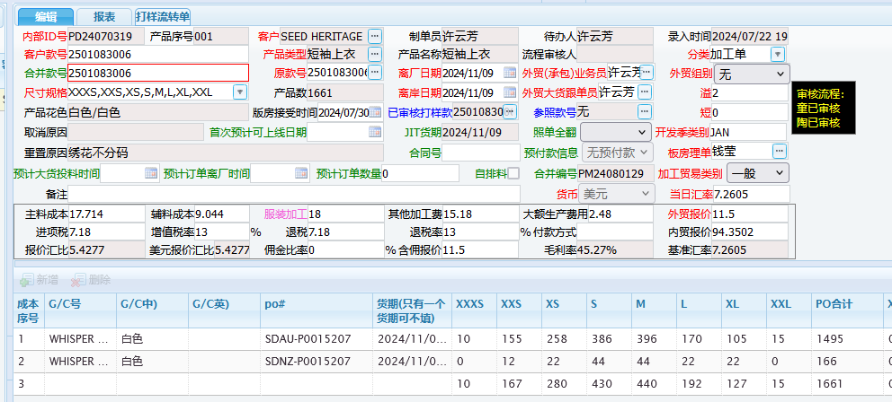
2501083006 | WHISPER WHITE白色 | SDAU-P0015207 | AUSTRALIA 澳大利亚单 | 10 |  |  |  |  |  |  |  | 10 | 散装走货 | 可溢2%
2501083006 | WHISPER WHITE白色 | SDAU-P0015207 | AUSTRALIA 澳大利亚单 |  | 15 |  |  |  |  |  |  | 15 | 散装走货 | 可溢2%
2501083006 | WHISPER WHITE白色 | SDAU-P0015207 | AUSTRALIA 澳大利亚单 |  |  | 30 |  |  |  |  |  | 30 | 散装走货 | 可溢2%
2501083006 | WHISPER WHITE白色 | SDAU-P0015207 | AUSTRALIA 澳大利亚单 |  |  |  | 40 |  |  |  |  | 40 | 散装走货 | 可溢2%
2501083006 | WHISPER WHITE白色 | SDAU-P0015207 | AUSTRALIA 澳大利亚单 |  |  |  |  | 50 |  |  |  | 50 | 散装走货 | 可溢2%
2501083006 | WHISPER WHITE白色 | SDAU-P0015207 | AUSTRALIA 澳大利亚单 |  |  |  |  |  | 30 |  |  | 30 | 散装走货 | 可溢2%
2501083006 | WHISPER WHITE白色 | SDAU-P0015207 | AUSTRALIA 澳大利亚单 |  |  |  |  |  |  | 20 |  | 20 | 散装走货 | 可溢2%
2501083006 | WHISPER WHITE白色 | SDAU-P0015207 | AUSTRALIA 澳大利亚单 |  |  |  |  |  |  |  | 15 | 15 | 散装走货 | 可溢2%

2501083006 | WHISPER WHITE白色 | SDNZ-P0015207 | NEW ZEALAND 新西兰单 | 0 | 12 | 12 | 24 | 24 | 12 | 12 | 0 | 96 | 配比包装 | 配比1:1:2:2:1:1/8件 | 12
2501083006 | WHISPER WHITE白色 | SDNZ-P0015207 | NEW ZEALAND 新西兰单 | 0 | 0 | 10 | 20 | 20 | 10 | 10 | 0 | 70 | 配比包装 | 配比1:2:2:1:1/7件 | 10

颜色总计 | WHISPER WHITE白色 | SDAU-P0015207 | AUSTRALIA 澳大利亚单 | 10 | 155 | 258 | 386 | 396 | 170 | 105 | 15 | 1495 |  | 配比包100%走货，独码最多溢2%
 | WHISPER WHITE白色 | SDNZ-P0015207 | NEW ZEALAND 新西兰单 | 0 | 12 | 22 | 44 | 44 | 22 | 22 | 0 | 166 |  | 新西兰单100%走货
 |  |  | 总计： | 10 | 167 | 280 | 430 | 440 | 192 | 127 | 15 | 1661

 | 离厂日期：2024-11-9

